CloudWatch-Trigger
테스트 케이스 ID | 테스트 항목 | 테스트 수행내역 | 결과 확인 사항 | SIT - 개발
 |  |  |  | 담당자 | 결과 | 결과 상세(스크린샷 포함)
TC-001 | CloudWatch-rule-monitoring-prod-Deletion 활성화 | 일정 시간마다 Step function을 수행 시키도록 trigger 지속적인 확인을 위해 수행 시간을 5분 단위로 단축 parameter 조건 - minute : 5 - function : stepfunctions-monitoring-prod | 1) stepfunctions-monitoring-prod의 실행 list 확인 - Success | 최정민 | 성공 | 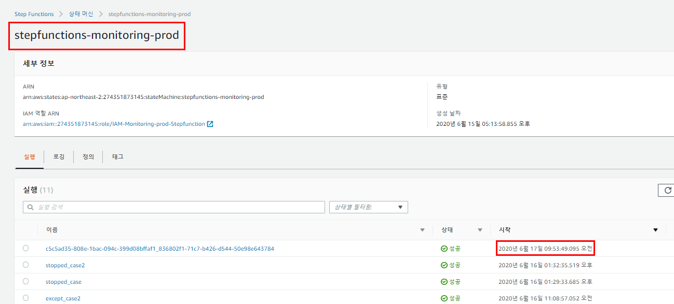
TC-002 | CloudWatch-rule-monitoring-prod-Deletion 활성화 | 일정 시간마다 Step function을 수행 시키도록 trigger 지속적인 확인을 위해 수행 시간을 5분 단위로 단축 parameter 조건 - minute : 5 - function : stepfunctions-monitoring-prod | 2) stepfunctions-monitoring-prod의 실행 list 확인 - Success | 최정민 | 성공 | 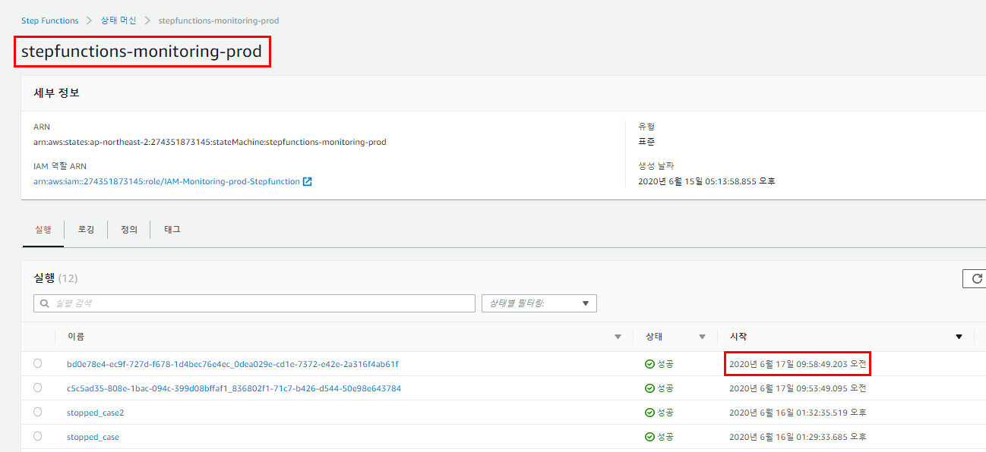
TC-003 | CloudWatch-rule-monitoring-prod-Deletion 활성화 | 일정 시간마다 Step function을 수행 시키도록 trigger 지속적인 확인을 위해 수행 시간을 5분 단위로 단축 parameter 조건 - minute : 5 - function : stepfunctions-monitoring-prod | 3) stepfunctions-monitoring-prod의 실행 list 확인 - Success | 최정민 | 성공 | 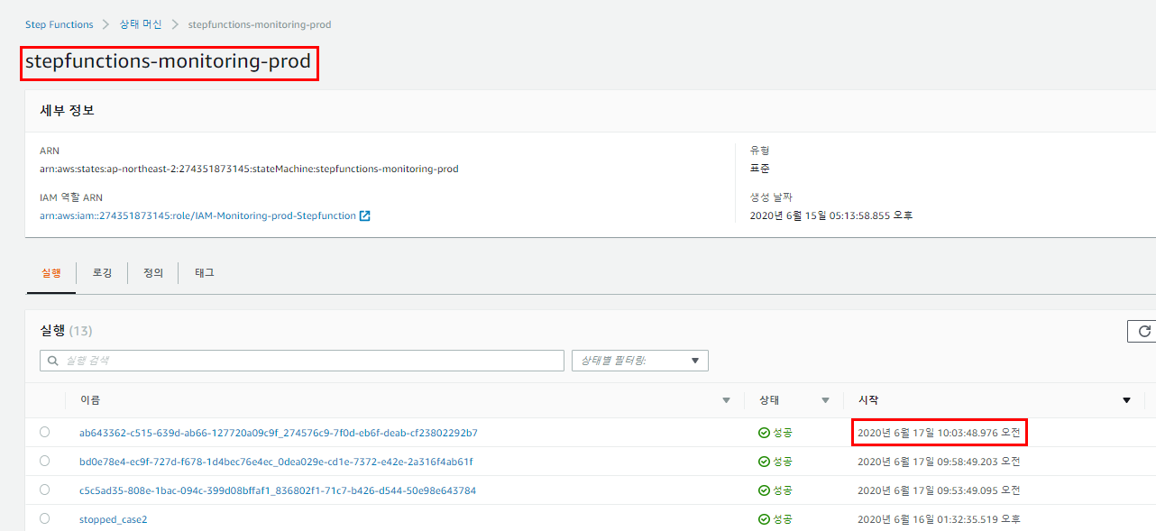

Lambda-Data collecting
테스트 케이스 ID | 테스트 항목 | 테스트 수행내역 | 결과 확인 사항 | SIT - 개발
 |  |  |  | 담당자 | 결과 | 결과 상세(스크린샷 포함)
TC-001 | Lambda-function-monitoring-prod-Deletion의 raw data 수집 | EC2와 RDS로부터 tag에 대한 raw data를 전체 수집 parameter - Date : 일자 - resource : resource name - region : region name - instance name : instance or cluster name - instance id : instance or cluster identifier - expiry-date : expiry-date tag - deletion-date : 삭제 예정일 - deletion : 삭제 여부 - expiration-time : DynamoDB item Live time | 1) CloudWatch 로그 확인 - Success | 최정민 | 성공 | 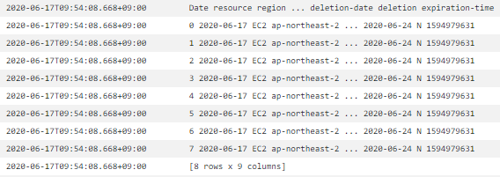 EC2 | RDS
TC-002 | Lambda-function-monitoring-prod-Deletion의 raw data 수집 | EC2와 RDS로부터 tag에 대한 raw data를 전체 수집 parameter - Date : 일자 - resource : resource name - region : region name - instance name : instance or cluster name - instance id : instance or cluster identifier - expiry-date : expiry-date tag - deletion-date : 삭제 예정일 - deletion : 삭제 여부 - expiration-time : DynamoDB item Live time | 1) CloudWatch 로그 확인 - Success | 최정민 | 성공 | 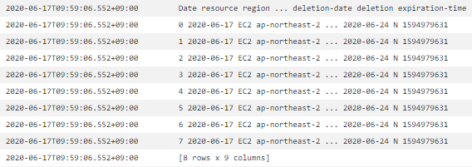 EC2 | RDS
TC-003 | Lambda-function-monitoring-prod-Deletion의 raw data 수집 | EC2와 RDS로부터 tag에 대한 raw data를 전체 수집 parameter - Date : 일자 - resource : resource name - region : region name - instance name : instance or cluster name - instance id : instance or cluster identifier - expiry-date : expiry-date tag - deletion-date : 삭제 예정일 - deletion : 삭제 여부 - expiration-time : DynamoDB item Live time | 1) CloudWatch 로그 확인 - Success | 최정민 | 성공 | EC2 | RDS

Lambda-Data filtering
테스트 케이스 ID | 테스트 항목 | 테스트 수행내역 | 결과 확인 사항 | SIT - 개발
 |  |  |  | 담당자 | 결과 | 결과 상세(스크린샷 포함)
TC-001 | Lambda-function-monitoring-prod-Deletion의 data filtering | 기준 date로 expiry-date filtering 예외 목록은 제외 parameter 조건 - expiry-date <= 기준 date - expiry-date >= 기준 date+3 - Except-list : 예외 resource | 1) CloudWatch 로그 확인 - Success | 최정민 | 성공 | 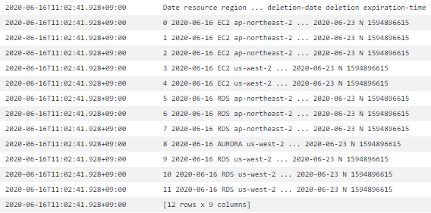 통합 | 예외 | 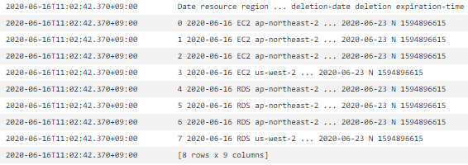 결과
TC-002 | Lambda-function-monitoring-prod-Deletion의 data filtering | 기준 date로 expiry-date filtering 예외 목록은 제외 parameter 조건 - expiry-date <= 기준 date - expiry-date >= 기준 date+4 - Except-list : 예외 resource | 1) CloudWatch 로그 확인 - Success | 최정민 | 성공 | 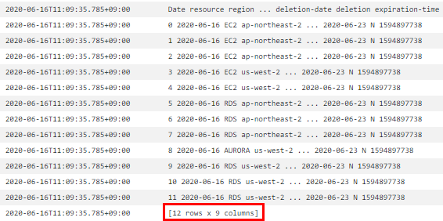 통합 | 예외 | 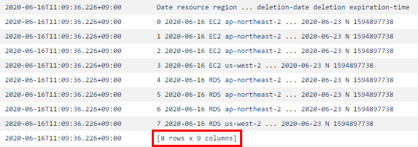 결과
TC-003 | Lambda-function-monitoring-prod-Deletion의 data filtering | 기준 date로 expiry-date filtering 예외 목록은 제외 parameter 조건 - expiry-date <= 기준 date - expiry-date >= 기준 date+5 - Except-list : 예외 resource | 1) CloudWatch 로그 확인 - Success | 최정민 | 성공 | 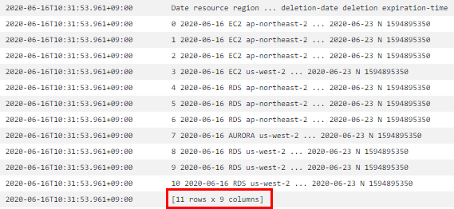 통합 | 예외 | 결과

Lambda-Instance Delete
테스트 케이스 ID | 테스트 항목 | 테스트 수행내역 | 결과 확인 사항 | SIT - 개발
 |  |  |  | 담당자 | 결과 | 결과 상세(스크린샷 포함)
TC-001 | Lambda-function-monitoring-prod-Deletion의 data filtering | 1. 작일 데이터를 기준으로 - deletion-date > 금일 date 2. 작일 데이터와 금일 데이터 id 동일시 3. RDS instance 삭제 | 1) CloudWatch 로그 확인 - Success | 최정민 | 성공 | 통합
TC-002 | Lambda-function-monitoring-prod-Deletion의 data filtering | 1. 작일 데이터를 기준으로 - deletion-date > 금일 date 2. 작일 데이터와 금일 데이터 id 동일시 3. EC2 instance 삭제 | 1) CloudWatch 로그 확인 - Success | 최정민 | 성공 | 통합
TC-003 | Lambda-function-monitoring-prod-Deletion의 data filtering | 1. 작일 데이터를 기준으로 - deletion-date > 금일 date 2. 작일 데이터와 금일 데이터 id 동일시 3. RDS cluster 삭제 | 1) CloudWatch 로그 확인 - Success | 최정민 | 성공 | 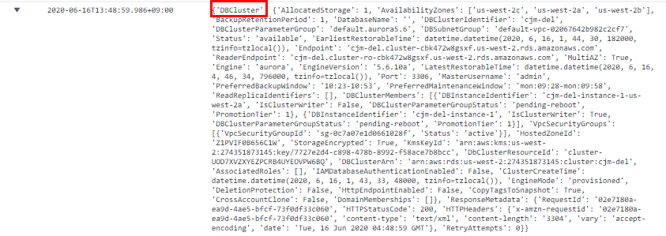 통합

Lambda-Data Reading
테스트 케이스 ID | 테스트 항목 | 테스트 수행내역 | 결과 확인 사항 | SIT - 개발
 |  |  |  | 담당자 | 결과 | 결과 상세(스크린샷 포함)
TC-001 | S3와 DynamoDB로 부터 Lambda-function-monitoring-prod-Deletion의 data Reading | S3 : Except-list DynamoDB : 작일 데이터 | 1) CloudWatch 로그 확인 - Success | 최정민 | 성공 | 예외 목록 | 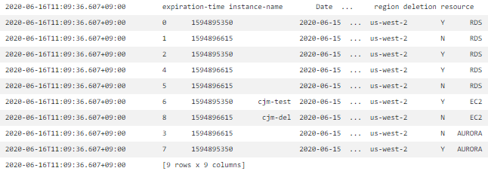 작일 데이터
TC-002 | S3와 DynamoDB로 부터 Lambda-function-monitoring-prod-Deletion의 data Reading | S3 : Except-list DynamoDB : 작일 데이터 | 1) CloudWatch 로그 확인 - Success | 최정민 | 성공 | 예외 목록 | 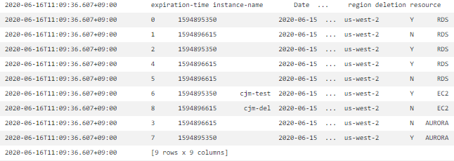 작일 데이터
TC-003 | S3와 DynamoDB로 부터 Lambda-function-monitoring-prod-Deletion의 data Reading | S3 : Except-list DynamoDB : 작일 데이터 | 1) CloudWatch 로그 확인 - Success | 최정민 | 성공 | 예외 목록 | 작일 데이터

DynamoDB scan
테스트 케이스 ID | 테스트 항목 | 테스트 수행내역 | 결과 확인 사항 | SIT - 개발
 |  |  |  | 담당자 | 결과 | 결과 상세(스크린샷 포함)
TC-001 | S3와 DynamoDB로 부터 Lambda-function-monitoring-prod-Deletion의 data Reading | S3 : Except-list DynamoDB : 작일 데이터 | 1) CloudWatch 로그 확인 - Success | 최정민 | 성공 | Lambda | 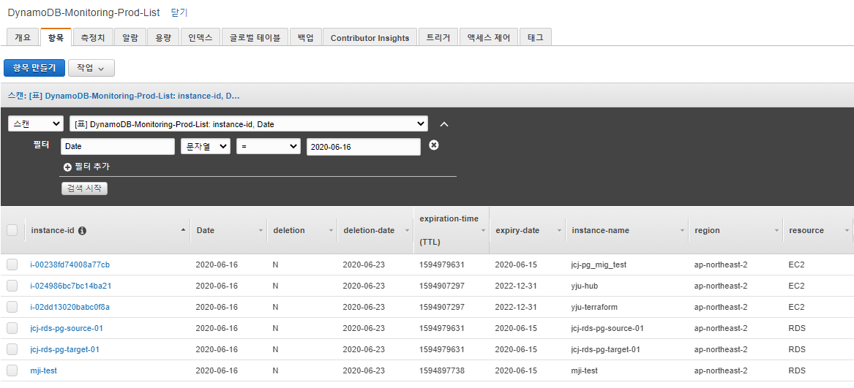 portal
TC-002 | S3와 DynamoDB로 부터 Lambda-function-monitoring-prod-Deletion의 data Reading | S3 : Except-list DynamoDB : 작일 데이터 | 1) CloudWatch 로그 확인 - Success | 최정민 | 성공 | 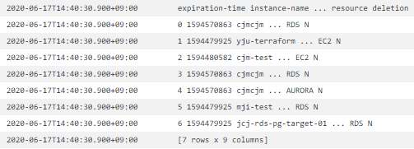 Lambda | 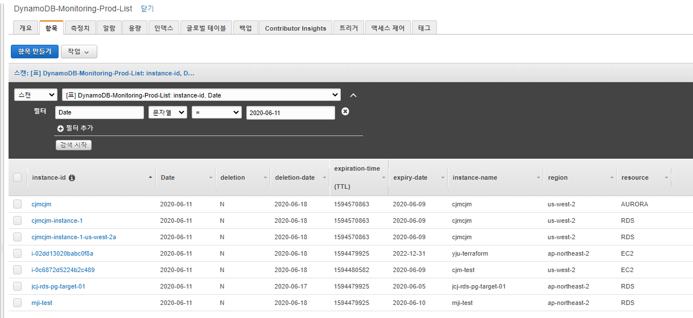 portal
TC-003 | S3와 DynamoDB로 부터 Lambda-function-monitoring-prod-Deletion의 data Reading | S3 : Except-list DynamoDB : 작일 데이터 | 1) CloudWatch 로그 확인 - Success | 최정민 | 성공 | 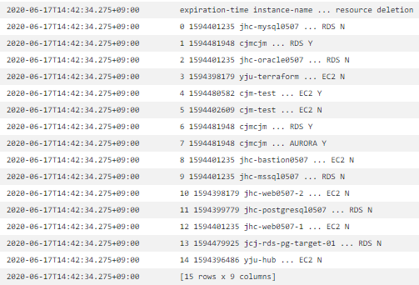 Lambda | 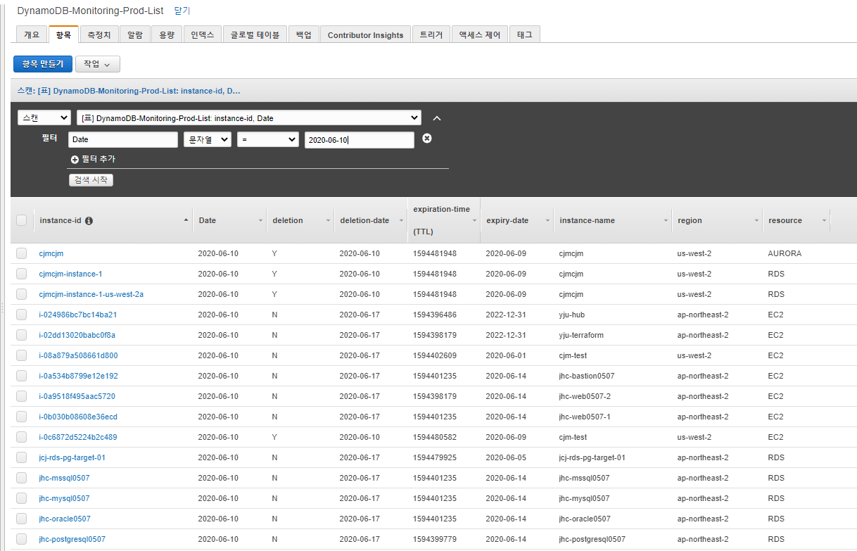 portal

DynamoDB put item
테스트 케이스 ID | 테스트 항목 | 테스트 수행내역 | 결과 확인 사항 | SIT - 개발
 |  |  |  | 담당자 | 결과 | 결과 상세(스크린샷 포함)
TC-001 | S3와 DynamoDB로 부터 Lambda-function-monitoring-prod-Deletion의 data Reading | S3 : Except-list DynamoDB : 작일 데이터 | 1) CloudWatch 로그 확인 - Success | 최정민 | 성공 | 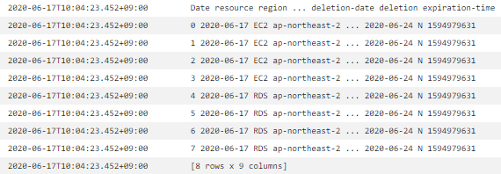 Lambda | 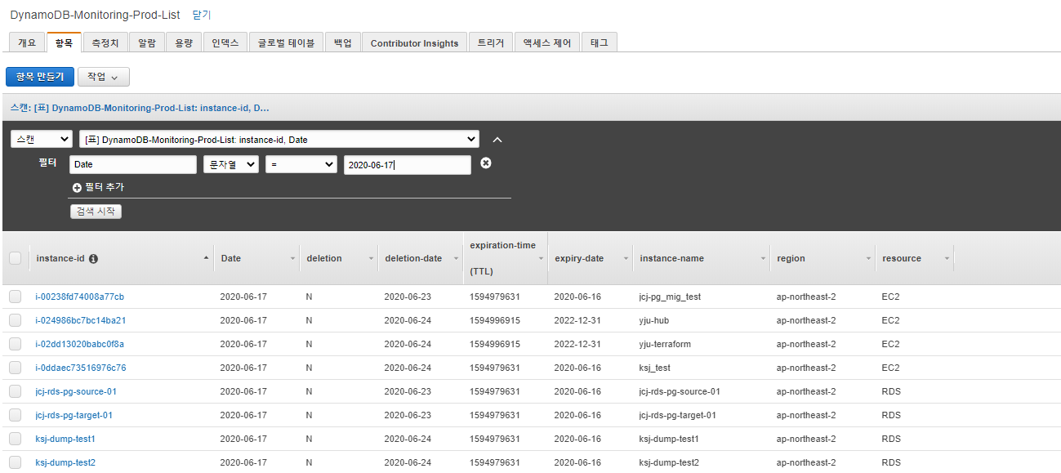 portal
TC-002 | S3와 DynamoDB로 부터 Lambda-function-monitoring-prod-Deletion의 data Reading | S3 : Except-list DynamoDB : 작일 데이터 | 1) CloudWatch 로그 확인 - Success | 최정민 | 성공 | Lambda | 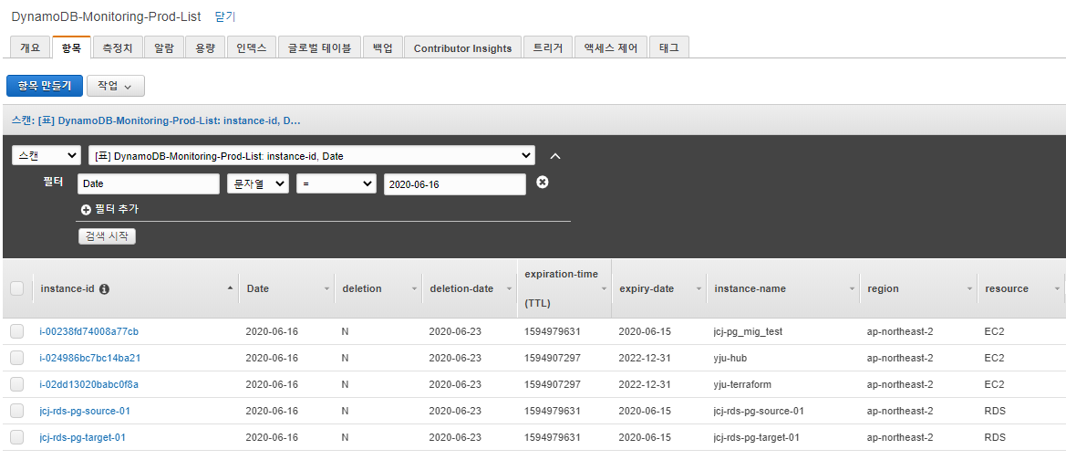 portal
TC-003 | S3와 DynamoDB로 부터 Lambda-function-monitoring-prod-Deletion의 data Reading | S3 : Except-list DynamoDB : 작일 데이터 | 1) CloudWatch 로그 확인 - Success | 최정민 | 성공 | Lambda | 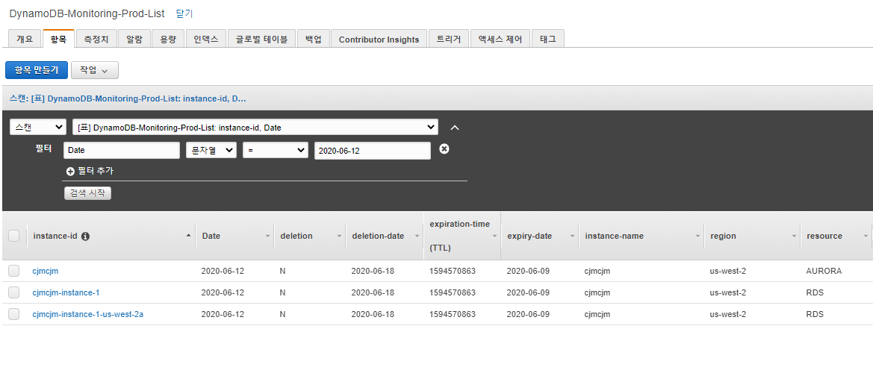 portal

StepFunction Workflow
테스트 케이스 ID | 테스트 항목 | 테스트 수행내역 | 결과 확인 사항 | SIT - 개발
 |  |  |  | 담당자 | 결과 | 결과 상세(스크린샷 포함)
TC-001 | 삭제할 Instance가 있는 경우 | StepFunctions 서비스의 parameter 확인 후 workflow 진행 1. 삭제할 Instance 확인 2. Instance 삭제 가능 여부 확인 3. 삭제 4. 메일 전송 | 1) workflow 결과 이미지 - Success | 최정민 | 성공
TC-002 | 삭제할 cluster가 stop 인 경우 | StepFunctions 서비스의 parameter 확인 후 workflow 진행 1. 삭제할 Instance 확인 2. Instance 삭제 가능 여부 확인 3. 삭제가 불가능하기 때문에 인스턴스 실행 후 15분 대기 4. 삭제 5. 메일 전송 | 2) workflow 결과 이미지 - Success | 최정민 | 성공 | 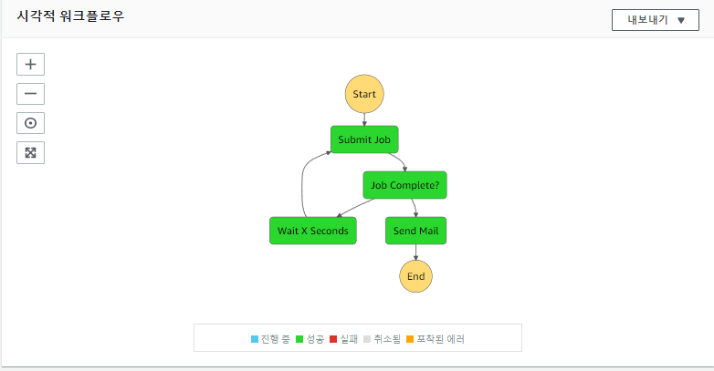
TC-003 | 삭제 방지가 활성화 되어있는 경우 | StepFunctions 서비스의 parameter 확인 후 workflow 진행 1. 삭제할 Instance 확인 2. Instance 삭제 가능 여부 확인 3. 삭제 방지 해제 4. 삭제 5. 메일 전송 | 3) workflow 결과 이미지 - Success | 최정민 | 성공 | 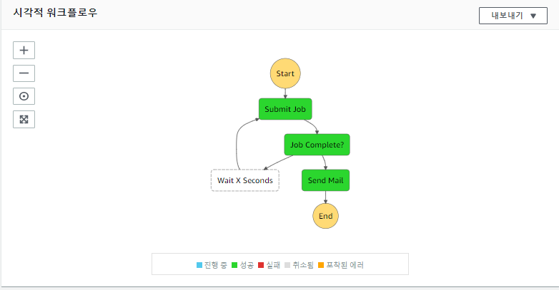

S3 access control
테스트 케이스 ID | 테스트 항목 | 테스트 수행내역 | 결과 확인 사항 | SIT - 개발
 |  |  |  | 담당자 | 결과 | 결과 상세(스크린샷 포함)
TC-001 | S3 bucket에 특정 object에 접근 | 최정민 iam으로 접근 | 1) workflow 결과 이미지 - Success | 최정민 | 성공 | 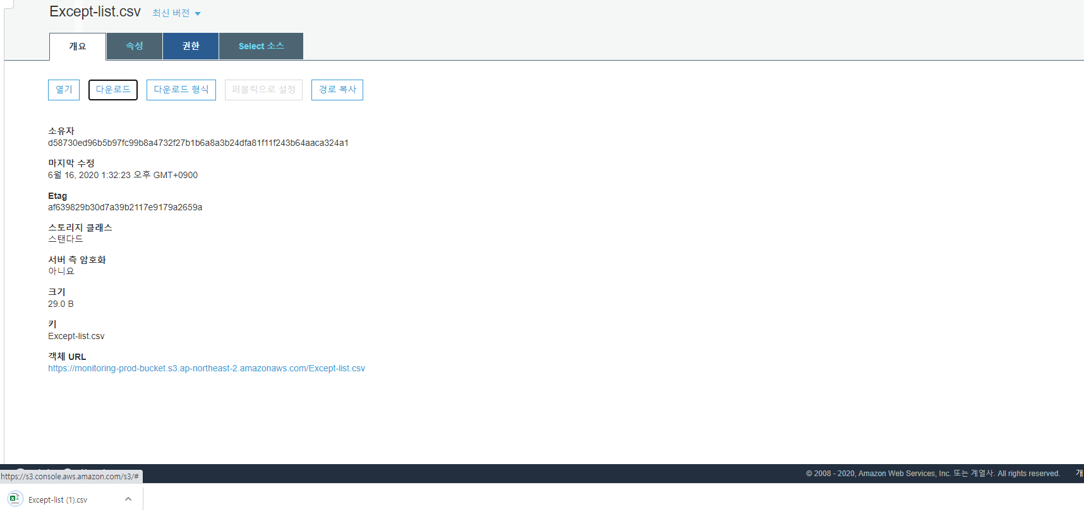
TC-002 | S3 bucket에 특정 object에 접근 | 이형원 iam으로 접근 | 2) workflow 결과 이미지 - Fail | 최정민 | 실패
TC-003 | S3 bucket에 특정 object에 접근 | Lambda-function-monitoring-prod-Deletion으로 접근 | 3) workflow 결과 이미지 - Success | 최정민 | 성공

